Tabelle1
BSP: | Artikel/ Kunde | Menge | Stück-Preis | Warenwert Umsatz | %-Anteil
1 | Beleuchtung | 10000 | 6.80 | 68000 | 3.73% |  | ABC-Analyse Kunden statt Artikelnamen stehen Kundennamen der Stückpreis wird bei Waren = EP und bei Kunden i.d.R. = VP sein
2 | Bremsen | 100000 | 3.50 | 350000 | 19.21%
3 | Decken | 100000 | 3.60 | 360000 | 19.76%
4 | Dekor | 50000 | 0.60 | 30000 | 1.65%
5 | Felgenbänder | 100000 | 0.35 | 35000 | 1.92%
6 | Glocke | 10000 | 1.05 | 10500 | 0.58%
7 | Griffe | 100000 | 0.60 | 60000 | 3.29%
8 | Kette | 50000 | 3.00 | 150000 | 8.23%
9 | Kettenschutz | 22000 | 2.20 | 48400 | 2.66%
10 | Laufräder/h. | 50000 | 14.20 | 710000 | 38.97%
 |  |  |  | 1821900 | 100.00%
Excelbeschreibung
Werte in 1+2 markieren -danach STRG + Werte in %-Spalte mit markieren
kopieren ->Inhalt einfügen->Wert |  |  | dann sortieren->Daten->Sortieren |  |  | In der heruntergeladenen Exceldatei ist das Blatt geschützt - einfach in ein anderes
 |  | %-Anteil | kumuliert |  |  | Blatt kopieren(oder auch in eine andere Datei.
10 | Laufräder/h. | 0.38970305725 | 38.97% | A | =WENN(D17<=$C$30;"A";WENN(D17<=$C$31;"B";"C"))
3 | Decken | 0.19759591635 | 58.73% | A
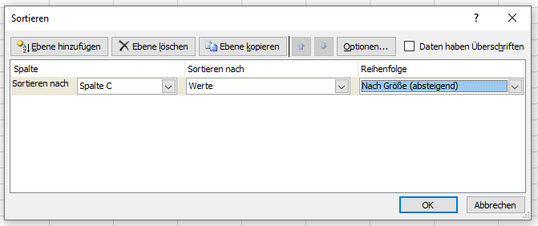
2 | Bremsen | 0.1921071409 | 77.94% | A
8 | Kette | 0.082331631813 | 86.17% | B
1 | Beleuchtung | 0.037323673089 | 89.91% | B
7 | Griffe | 0.032932652725 | 93.20% | B
9 | Kettenschutz | 0.026565673198 | 95.86% | C
5 | Felgenbänder | 0.01921071409 | 97.78% | C
4 | Dekor | 0.016466326363 | 99.42% | C
6 | Glocke | 0.0057632142269 | 1

Grenze:
A | bis | 80%
B | bis | 95%
C | Rest

Es gibt Prüfungsaufgaben mit dem Text "ungefähr" z.B. 80%, dann kann auch 80,1% noch ein A-Gut/ein A-Kunde sein.

